สรุปผลใช้จ่าย
สรุปภาพรวมผลการใช้จ่ายงบประมาณ ประจำปีงบประมาณ พ.ศ.2569
ไตรมาส 1-2 ( ต.ค.68 - มี.ค.69 )
ณ 31 มีนาคม พ.ศ.2569

ประมาณการงบประมาณ | ผลการเบิกจ่ายจริง | คิดเป็นร้อยละ | เป็นไปตามเป้าหมาย/ต่ำกว่าเป้าหมาย
4,181,020.00 | 3,843,220.00 | 91.92 | เป็นไปตามเป้าหมาย
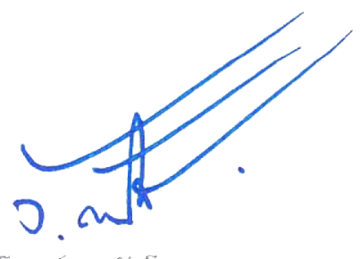
พ.ต.ท. ผู้รายงาน พ.ต.อ. ผู้ตรวจรายงาน
( อภิวัฒน์ แจ้วแก้ว ) ( วิโรจน์ ตัดโส )
สว.อก.สภ.สำโรงเหนือ ผกก.สภ.สำโรงเหนือ
ปัญหา/อุปสรรค/แนวทางการแก้ไขปรับปรุง
-ไม่มีปัญหาอุปสรรค

